Sheet1
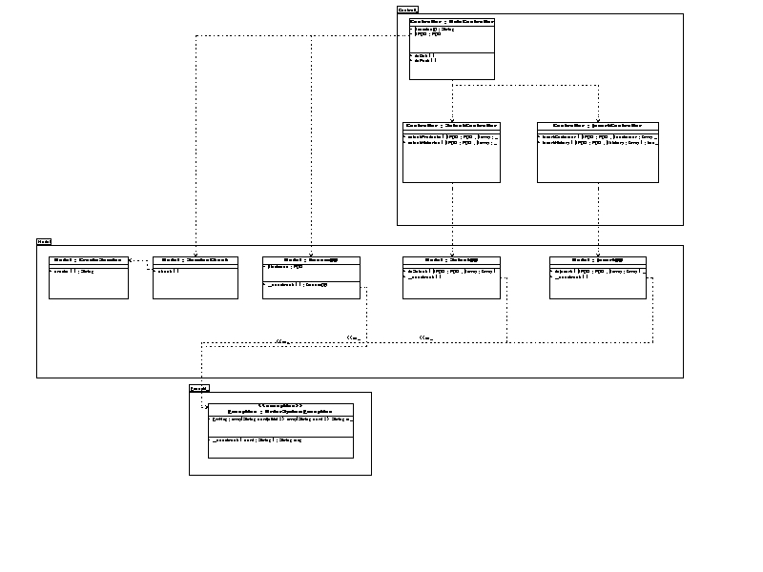
ドキュメント名： | クラス図 | 作成日： | 2016-03-13 | 作成者： | 齋藤恭平
 |  | 更新日： | 2016-03-31 | 更新者： | 齋藤恭平

